BB Invest
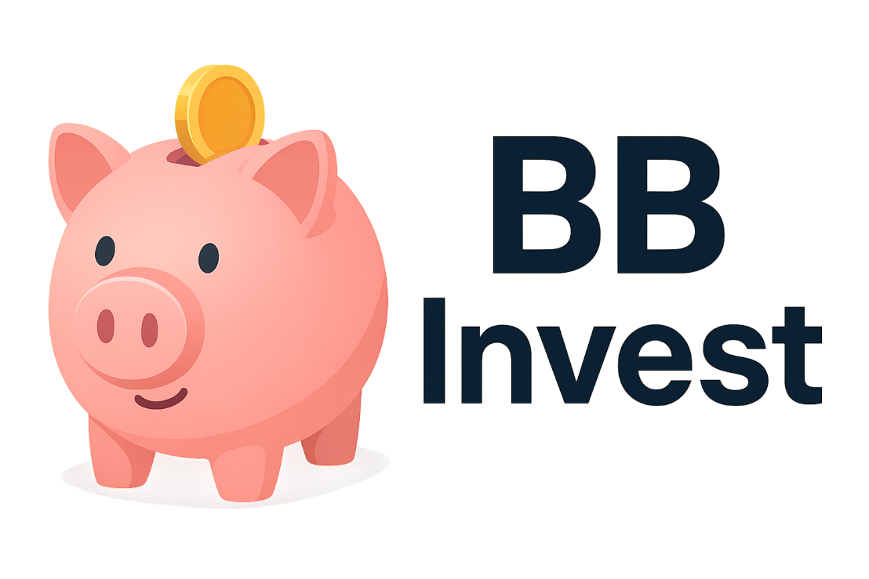

 | Configurações
 | Salário |  | R$ 4,000.00
 | Rendimento Carteira |  | 0.60%
 | Sugestão de Investimento |  | R$ 1,200.00

 | INVESTIMENTO MENSAL
 | Quanto Investir por Mês? |  | R$ 1,260.00
 | Por Quantos Anos? |  | 10
 | Taxa de Rendimento Mensal? |  | 1.08%
 | Patrimônio Acumulado |  | R$ 306,538.11
 | Dividendos Mensais |  | R$ 1,839.23

 | Cenários |  | Dividendos
2 | Quanto em 2 Anos? | R$ 34,306.81 | R$ 205.84
5 | Quanto em 5 Anos? | R$ 105,558.91 | R$ 633.35
10 | Quanto em 10 Anos? | R$ 306,538.11 | R$ 1,839.23
20 | Quanto em 20 Anos? | R$ 1,417,749.98 | R$ 8,506.50
30 | Quanto em 30 Anos? | R$ 5,445,933.77 | R$ 32,675.60

 | PERFIL | Conservador
 | VALOR A SER INVESTIDO POR MÊS | R$ 1,260.00

 | TIPO DE FII | Percentual Sugerido | Valores
 | PAPEL | 30% | R$ 378.00
 | TIJOLO | 50% | R$ 630.00
 | HÍBRIDOS | 10% | R$ 126.00
 | FOFs | 10% | R$ 126.00
 | DESENVOLVIMENTO | 0% | R$ 0.00
 | HOTELARIAS | 0% | R$ 0.00
 |  |  | R$ 1,260.00

